スポンサー公告
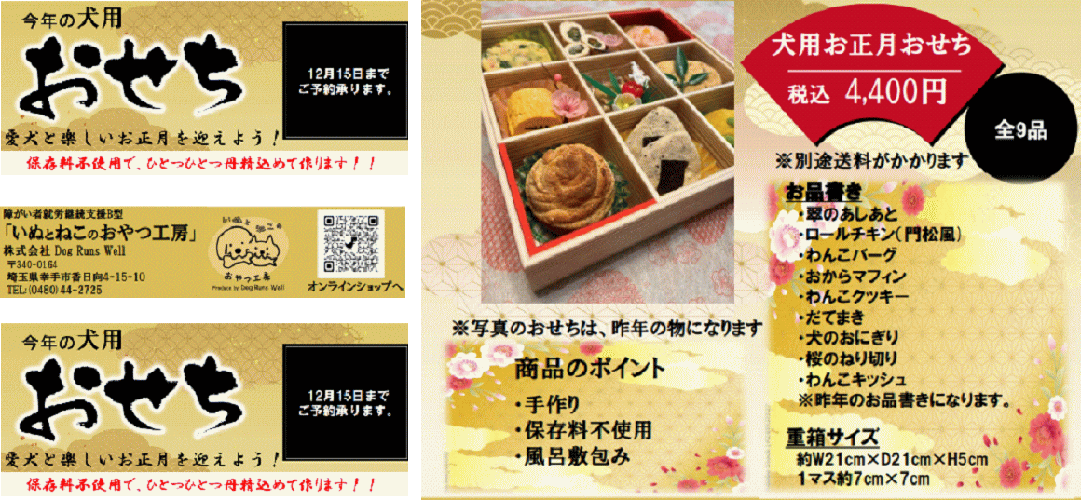
大好評 うちのわんちゃんにも 一つ用意します

45 ノロウイルス関連情報
ノロウイルス指数平年より低いものの散発事故あり |  |  |  |  |  |  |  | 出典:東京都感染症情報センター
 |  |  |  |  |  |  |  | （最近５年間の週値の比較）

東京都は レベル1 全国平均 (レベル1) 2.78

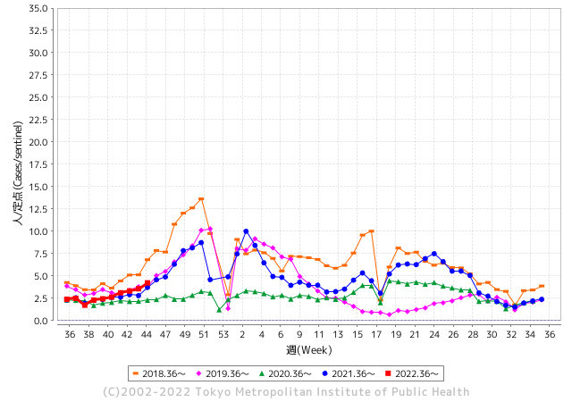
散発事故事例の報告例年より一ヵ月早い

 |  |  |  |  |  |  |  |  |  |  |  | レベル5

 |  |  |  |  |  |  |  |  |  |  |  | レベル4

 |  |  |  |  |  |  |  |  |  |  |  | レベル3

 |  |  |  |  |  |  |  |  |  |  |  | レベル2
GⅡ 44週 0例 |  |  |  |  | GⅡ 45週 0例 |  |  |  |  |  |  | レベル1
地方衛生研究所情報 |  |  | 傾向 |  | 出典：地方衛生研究所ネットワーク
ノロウイルスが流行しています |  |  |  |  |  |  |  | http://idsc.tokyo-eiken.go.jp/diseases/gastro/gastro/
 |  |  |  | 流行警報 | 警戒警報
 | 2022-11-20 |  | 低散発 | 定点観測値 |  | ▲:減少 | 今週のニュース（Noroｖｉｒｕｓ） (11/14-11/20)
都道府県名 | 流行 ☆増加 ★減少☆★1つで約1ポイント |  |  | 2022/44週 | 2022/45週 | 対前週 | 大量発症事故（業種／内容） 今週 , 色抜き(先週) |  |  |  | ニュースソース | 日時
北海道 | ★ |  |  | 0.84 | 0.61 | ▲ 0.23 |  |  |  |  |  |  | 北海道
青森県 | ★ |  |  | 1.69 | 1.26 | ▲ 0.43 |  |  |  |  |  |  | 青森県
岩手県 | ☆ |  |  | 2.33 | 2.98 | 0.65 |  |  |  |  |  |  | 岩手県
宮城県 | ☆ |  |  | 1.48 | 2 | 0.52 |  |  |  |  |  |  | 宮城県
秋田県 | ☆ |  |  | 0.53 | 0.74 | 0.21 |  |  |  |  |  |  | 秋田県
山形県 | ☆ |  |  | 1.28 | 2.07 | 0.79 |  |  |  |  |  |  | 山形県
福島県 | ☆ |  |  | 1.18 | 1.22 | 0.04 |  |  |  |  |  |  | 福島県
茨城県 | ★ |  |  | 2.24 | 2.15 | ▲ 0.09 |  |  |  |  |  |  | 茨城県
栃木県 | ★ |  |  | 0.98 | 0.9 | ▲ 0.08 |  |  |  |  |  |  | 栃木県
群馬県 | ☆☆ |  |  | 2.76 | 4.28 | 1.52 |  |  |  |  |  |  | 群馬県
埼玉県 | ☆ |  |  | 4.24 | 5.03 | 0.79 |  |  |  |  |  |  | 埼玉県
千葉県 | ☆ |  |  | 2.22 | 3.12 | 0.90 | この中学校では前日の１０月２７日まで、銚子市の「絶景の宿 犬吠埼ホテル」に宿泊し、生徒らはホテル内のレストランで食事をしていて、県が施設を調査したところ、当時、調理を担当した、従業員７人のうち、４人からノロウイルスが検出されたということです。 |  |  |  | 千葉テレビ放送 | 2022-11-01 | 千葉県
東京都 | ☆ |  |  | 3.57 | 4.22 | 0.65 |  |  |  |  |  |  | 東京都
神奈川県 | ☆ |  |  | 2.46 | 3.08 | 0.62 | ノロウイルスを原因とする食中毒は、毎年、秋から冬にかけて多く発生しています。 ノロウイルスによる食中毒の発生は、「感染性胃腸炎」の多発時期と深い関連性があり、 「感染性胃腸炎」の患者の増加傾向が認められると、その後にノロウイルス食中毒の発 生の増加傾向が認められています。 |  |  |  | 神奈川県 | 2022-11-07 | 神奈川県
新潟県 | ★ |  |  | 1.55 | 1.45 | ▲ 0.10 |  |  |  |  |  |  | 新潟県
富山県 | ☆☆ |  |  | 2.24 | 4 | 1.76 |  |  |  |  |  |  | 富山県
石川県 | - |  |  | 2.93 | 2.93 | 0.00 |  |  |  |  |  |  | 石川県
福井県 | ☆☆ |  |  | 4.65 | 6.09 | 1.44 |  |  |  |  |  |  | 福井県
山梨県 | ★ |  |  | 2.58 | 2 | ▲ 0.58 |  |  |  |  |  |  | 山梨県
長野県 | ☆ |  |  | 1.39 | 2.22 | 0.83 |  |  |  |  |  |  | 長野県
岐阜県 | FALSE |  |  | 1.75 | 1.75 | 0.00 |  |  |  |  |  |  | 岐阜県
静岡県 | ☆ |  |  | 1.93 | 2.19 | 0.26 |  |  |  |  |  |  | 静岡県
愛知県 | ☆ |  |  | 1.7 | 1.81 | 0.11 |  |  |  |  |  |  | 愛知県
三重県 | ☆ |  |  | 2.8 | 3.98 | 1.18 | 三重県は18日、キッズラボ保育園みその（伊勢市御薗町）で給食を食べた１歳から52歳までの男女11人が下痢や発熱などの症状を訴えたと発表した。伊勢保健所は集団食中毒と断定し、給食を調理していた園内の調理場を同日付で営業禁止処分とした |  |  |  | 伊勢新聞 | 2022-11-19 | 三重県
滋賀県 | ★ |  |  | 1.64 | 1.49 | ▲ 0.15 |  |  |  |  |  |  | 滋賀県
京都府 | ☆ |  |  | 1.12 | 1.16 | 0.04 | 京都市は18日、左京区のフランス料理店「レ・ドゥ・ギャルソン」で食事をした17～78歳の7人が下痢や発熱などの症状を訴え、うち5人からノロウイルスを検出 . |  |  |  | 京都新聞 | 2022-11-18 | 京都府
大阪府 | ☆ |  |  | 2.15 | 2.32 | 0.17 |  |  |  |  |  |  | 大阪府
兵庫県 | ☆ |  |  | 3.19 | 3.21 | 0.02 |  |  |  |  |  |  | 兵庫県
奈良県 | ☆ |  |  | 1.65 | 1.88 | 0.23 |  |  |  |  |  |  | 奈良県
和歌山県 | ☆ |  |  | 1.23 | 1.6 | 0.37 |  |  |  |  |  |  | 和歌山県
鳥取県 | ★ |  |  | 2.32 | 2 | ▲ 0.32 |  |  |  |  |  |  | 鳥取県
島根県 | ★ |  |  | 5.22 | 4.74 | ▲ 0.48 |  |  |  |  |  |  | 島根県
岡山県 | ★ |  |  | 3.72 | 3.3 | ▲ 0.42 |  |  |  |  |  |  | 岡山県
広島県 | ★ |  |  | 3.09 | 3.07 | ▲ 0.02 |  |  |  |  |  |  | 広島県
山口県 | ☆ |  |  | 1.71 | 2.14 | 0.43 |  |  |  |  |  |  | 山口県
徳島県 | ☆☆ |  |  | 2.48 | 4 | 1.52 |  |  |  |  |  |  | 徳島県
香川県 | ★ |  |  | 1.89 | 1.68 | ▲ 0.21 |  |  |  |  |  |  | 香川県
愛媛県 | ★ |  |  | 3.76 | 3.14 | ▲ 0.62 |  |  |  |  |  |  | 愛媛県
高知県 | ☆ |  |  | 1 | 1.15 | 0.15 |  |  |  |  |  |  | 高知県
福岡県 | ☆ |  |  | 3.5 | 4.15 | 0.65 |  |  |  |  |  |  | 福岡県
佐賀県 | ★ |  |  | 2.65 | 2.61 | ▲ 0.04 |  |  |  |  |  |  | 佐賀県
長崎県 | ★ |  |  | 1.8 | 1.7 | ▲ 0.10 |  |  |  |  |  |  | 長崎県
熊本県 | ☆ |  |  | 3 | 3.68 | 0.68 |  |  |  |  |  |  | 熊本県
大分県 | ☆ |  |  | 5.47 | 5.61 | 0.14 |  |  |  |  |  |  | 大分県
宮崎県 | ☆ |  |  | 4.08 | 4.83 | 0.75 |  |  |  |  |  |  | 宮崎県
鹿児島県 | ☆ |  |  | 2.19 | 2.57 | 0.38 |  |  |  |  |  |  | 鹿児島県
沖縄県 | ★ |  |  | 1.3 | 1.21 | ▲ 0.09 |  |  |  |  |  |  | 沖縄県
全国 | ☆ |  |  | 2.44 | 2.78 | 0.34
 |  |  |  |  |  |  |  |  |  |  | 0 | 0
 |  |  |  | 今週 |  |  | 管理レベル「1」
 |  | 先週に比べて全国平均は |  |  |  | 2.78 | ：先週より | 0.34
 |  | 東京都は |  |  |  | 4.22 | ：先週より | 0.65
 |  | 最高指数は |  |  | 福井県 | 6.09 | 全国で10.00を超える都道府県数は |  | 0ヶ所 | 増減 | 0

1 | 県内で流行・食中毒原因が一件以上報告される 定点観測値が2.00を超える |  |  |  |  | 【情報共有】 週間・情報収集/情報共有は月一回以上 【体調管理】 従業員の健康チェックは続ける

45 衛生訓話
毎週 ひとつ 覚えていきましょう
今週のお題( 新型コロナウイルスとの付き合い方)
↓ 職場の先輩は以下のことを理解して わかり易く 指導しましょう ↓
これから冬がやってきます。冬は風邪のはやる季節です。
 |  | 風邪がはやる原因としては、低温、低湿度(乾燥)、狭い空間に長時間密集すること。

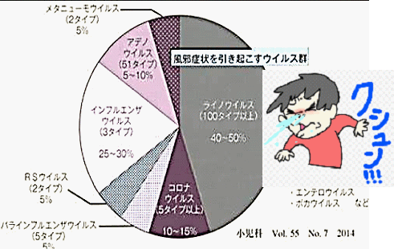
 |  |  | 風邪の原因とされるウイルスは200種類以上あります。 第一位 ライノウイルス 40-50% 第二位 インフルエンザ25-30% 第三位 コロナウイルス10-15% 第四位 アデノウイルス 5-10% 第五位 その他 2014年の小児科の資料です。以前からコロナウイルスは、風邪の原因として、特に冬には流行していたのです。2020年以降外出制限や核施設への入館時にアルコール消毒していたのは、コロナウイルスでも新型といわれた種類でした。

 |  |  | 今年は、新型コロナウイルスが2年近く流行し、市中のインフルエンザやノロウイルスへの抗体が、ほとんど消失しています。このため相当な流行が心配されます。

 | 現在 新型コロナウイルスは感染症法の２類相当で様々な規制対象になっています。感染者は届出と行動規制(就学、就労の禁止)陰性化するまではほぼ自由な行動は制限されます。手洗いの徹底、マスク、検温、密な場所での長時間な会話もいけませんし、定期的な空気の入れ替えも大切です。 しかし、最近では経済活動も考慮し、外国人旅行者の無制限受入も始まっています。この結果 世界的には第5波で落ち着いていますが、日本では第8波が始まっています。7日間新規感染者数で、今週日本は世界一になっています。 何故 感染症法の扱いは変わらないのでしょうか、一つには急激な法律的応変が市民の感情に違和感を与え、政治不信が高まることへの心配があります。政権に関わるナイーブな問題だからです。日本人は感染症に敏感です。 しかし、実態は第5類のインフルエンザ相当にすることが適切な扱いです。 ただし、人により重症化することも事実なので、これまで通り 手洗い、アルコール、冬はマスクで必要以上に体を冷やさないことが 予防の対策です。 インフルエンザワクチンと同時にコロナウイルスワクチンも打つと良いでしょうね。安全で安価なワクチンを求めます。

45 新型コロナウイルス情報
 |  | 新規感染者数 135 |  |  |  | コロナは既にWITHの時代、今年の冬が付き合い方の結論か

北半球が冬季に向かい世界的第６波の静かな足音が聞こえ始めている。
ドイツ、フランス、ロシアなどに感染増加の兆しは一旦終息しはじめる。
日本国内においても
直近1週間の人口10万人あたりの感染者数を都道府県別にみる。11月19日時点で北海道が1134.9 人と最も多かった。都道府県別の累計感染者数を人口10万人あたりでみる。11月19日時点で沖縄県は34673人に達した。
*評価に値する政府のコロナ対策 第5回目ブースター接種の予定を明確にすべき時期!!
*世界は感染第6波リバウンドもピークアウトしているものの 今週はまだ毎日41万人が新規感染状態。
 | 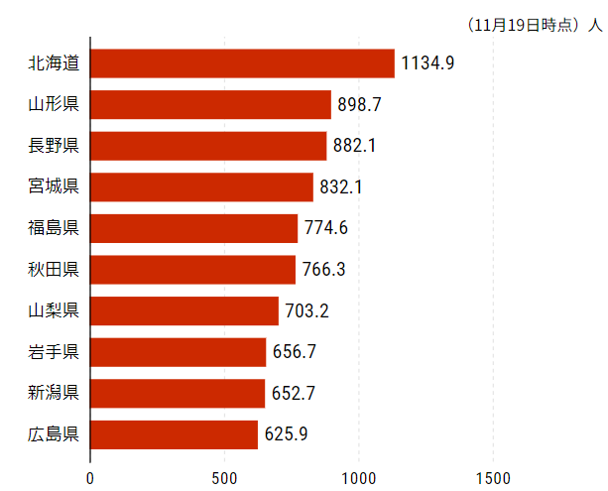
 |  | 今週の新型コロナ 新規感染者数 世界で287万人(対前週の増減 : 34万人増加)
 | 世界の新規感染者数: 287万人で感染持続 世界は第5波が終了し落ち着いている。 北半球は冬に向かいインフルエンザとの同時流行に警戒。
 | コロナ・ワクチン接種予定と内容 (元阿部首相と菅前首相の最大の功績)
 |  |  |  |  |  |  |  |  |  |  |  |  |  |  | >
世界の感染率は1.04% : 0.01%減少
65歳以上の高齢者に肺炎発症による重度化リスクが高い
)
 |  | Reported 11/20 7:20 (前週より287万人) 世界は感染 第五波は終息中、アジアでは一部拡大傾向
 |  | https://gisanddata.maps.arcgis.com/apps/opsdashboard/index.html#/bda7594740fd40299423467b48e9ecf6

世界の増加率が上昇
o BA5・2
・ BQ1.1
 |  |  |  |  |  |  |  |  |  |  |  |  |  | 2,869,271
 |  |  | 現在の新型コロナウイルス感染者数 |  |  | 前週 | 患者数 | 対世界比% | 死者数 | 致死率 | 対前週増加率
 |  |  |  |  | Total | 634,955,222 | 637,824,493 | 100.0% | 6,620,409 | 1.04% | 100.5% | 前週からの増加数
 |  |  |  |  | 米国 | 97,995,355 | 98,305,722 | 15.4% | 1,077,031 | 1.1% | 100.3% |  | 2,869,271
 |  |  |  |  | カナダ | 4,402,857 | 4,419,028 | 0.7% | 47,688 | 1.1% | 100.4%
 |  |  |  |  | メキシコ | 7,116,424 | 7,118,933 | 1.1% | 330,444 | 4.6% | 100.0%
 |  |  |  |  | ブラジル | 34,908,198 | 34,999,495 | 5.5% | 688,907 | 2.0% | 100.3%
 |  |  |  |  | ｱﾙｾﾞﾝﾁﾝ | 9,720,232 | 9,721,718 | 1.5% | 130,011 | 1.3% | 100.0%
 |  |  |  |  | チリ | 4,832,838 | 4,871,851 | 0.8% | 62,165 | 1.3% | 100.8%
 |  |  |  |  | 南アフリカ | 4,032,718 | 4,037,221 | 0.6% | 102,395 | 2.5% | 100.1%
 |  |  |  |  | トルコ | 16,919,638 | 16,919,638 | 2.7% | 101,203 | 0.6% | 100.0%
 |  |  |  |  | イラン | 7,558,893 | 7,559,258 | 1.2% | 144,625 | 1.9% | 100.0%
 |  |  |  |  | インド | 44,665,643 | 44,669,748 | 7.0% | 530,570 | 1.2% | 100.0%
 |  |  |  |  | パキスタン | 1,574,549 | 1,574,825 | 0.2% | 30,630 | 1.9% | 100.0%
 |  |  |  |  | ロシア | 21,189,139 | 21,225,214 | 3.3% | 383,503 | 1.8% | 100.2% | 冬に向かいロシアの感染状況が一気に悪化
 |  |  |  |  | スペイン | 13,551,539 | 13,573,721 | 2.1% | 115,641 | 0.9% | 100.2%
 |  |  |  |  | フランス | 37,288,432 | 37,508,185 | 5.9% | 159,203 | 0.4% | 100.6%
 |  |  |  |  | ドイツ | 36,033,394 | 36,205,405 | 5.7% | 156,613 | 0.4% | 100.5%
 |  |  |  |  | 日本 | 23,134,961 | 23,716,205 | 3.7% | 48,167 | 0.2% | 102.5% | 日本は、世界第一位の増加率とはいえ、かなり沈静化してきている。 冬に向かい中国の感染状況が一気に悪化
 |  |  |  |  | 中国 | 3,085,821 | 3,272,385 | 0.5% | 15,818 | 0.5% | 106.0%

世界の第5波 BA5
 |  |  |  |  |  |  |  |  |  |  | 最近のBA5株では、1.1%以下です。こうなると感染症法の位置づけとしても5類季節性インフルエンザ相当が適当となります。 なお患者数は、全数把握は当然必要です。詳細な診断情報は、高齢者と基礎疾患を持つもの、更に12歳以下の学童や幼児の重症例が必要です。

第一波 第二波 第三波 第四波 第五波

 |  |  |  |  |  |  |  |  | 冬に向かい

 | 日本の感染症BCPステージ
 | フェイズ別 対策立案
 | 1. 地域的に発生していない段階
 | 2. 地域、顧客所在地に感染者が確認された段階
 | 3. 地域住民、同居者の参加団体に感染者が確認された段階 |  |  |  |  |  |  |  |  |  |  |  | 企業内に感染者が発見された場合の対応と手順が具体的に用意されていないとパニックになる。 準備が大勢。ステークホルダーへの告知も当然前提。
 | 4 職場で複数の濃厚接触者が判明した段階
 | 5. 3で複数もしくは感染が拡大する段階
 | 6. 従業員もしくはその家族に感染確認の段階
 | 7. 5で感染が収まらない段階
 | 7. パンデミック(大流行)宣言の段階

 | ・組織・連絡体制 ・社内、社外
 | 緊急連絡網 所轄保健所、公共機関との連帯
 | 現状リスクｺﾐﾆｭケーション、顧客への情報開示
 | ・予防体制 消毒材、マスク備品準備、就業前後の除菌 検温と報告
 | ・診療体制 もしもの場合の相談医療先の確保、連絡
 | ・就業体制の見直対策 感染者の発症時の業務継続対応
 | 病院、介護・老人施設への入室時の対応、営業車両の洗浄
 | ・長期間休業に対する対策 従業員のケア

 | フェイズ | 緊急連絡網 | 消毒材 | マスク | 検温 | 行動履歴整理 | 保健所 医療機関 | 顧客連絡 | 就業 体制 | 入館チェック | 従業員ケア | PCR検査確認
 |  |  |  |  | 37.5℃↑
 | 1 | 〇 |  |  |  |  |  |  |  | 〇
 | 2 | 〇 | 〇 | 〇 | 〇 |  |  |  | 〇* | 〇 |  |  | *テレワーク、隔日出勤
 | 3 | 〇 | 〇 | 〇 | 〇 |  |  |  | 〇 | 〇 | 〇
対策 | 4 | 〇 | 〇 | 〇 | 〇 | 〇 | 〇 | ★ | 〇 | 〇 | 〇 | 〇 | 無症状なら１週間経過と就業制限
 | 5 | 〇 | 〇 | 〇 | 〇 | 〇 | 〇 | 〇 | 〇 | 〇 | 〇 | 〇
 | 6 | 〇 | 〇 | 〇 | 〇 | 〇 | 〇 | 〇 | 〇 | 〇 | 〇 | 〇
 | 7 | 〇 | 〇 | 〇 | 〇 | 〇 | 〇 | 〇 | 〇 | 〇 | 〇 | 〇

 |  |  |  |  |  |  |  | ★PCR+

45 感染症統計
届出感染症 第三類 腸管出血性大腸菌 |  |  |  |  |  |  |  |  |  |  |  |  |  | 届出感染症 第三類 細菌性赤痢菌
全国 報告数推移 医療機関からの届出数 |  |  |  |  |  |  |  |  |  |  |  |  |  | 全国 報告数推移 届出患者数（人）
 | 1月 | 2月 | 3月 | 4月 | 5月 | 6月 | 7月 | 8月 | 9月 | 10月 | 11月 | 12月 | 合計 |  | 1月 | 2月 | 3月 | 4月 | 5月 | 6月 | 7月 | 8月 | 9月 | 10月 | 11月 | 12月 | 合計
12-21年月平均 | 65 | 56 | 64 | 102 | 185 | 405 | 615 | 873 | 565 | 363 | 199 | 132 | 3,623 | 12-21年月平均 | 10 | 10 | 15 | 8 | 11 | 10 | 9 | 12 | 10 | 20 | 12 | 13 | 137
 |  |  |  |  |  |  |  |  |  |  | 今週 |  |  |  |  |  |  |  |  |  |  |  |  |  | 今週
 |  |  |  |  |  |  |  |  |  |  | 40 |  |  |  |  |  |  |  |  |  |  |  |  |  | 0
2022年 | 81 | 39 | 72 | 89 | 258 | 416 | 554 | 543 | 578 | 325 | 77 |  | 3,032 | 2022年 | 0 | 5 | 4 | 1 | 1 | 1 | 1 | 1 | 0 | 0 | 0 |  | 14
2021年 | 81 | 48 | 71 | 128 | 171 | 350 | 569 | 553 | 458 | 306 | 220 | 229 | 3,184 | 2021年 | 1 | 2 | 1 | 0 | 0 | 0 | 1 | 1 | 0 | 1 | 0 | 0 | 7
2020年 | 112 | 85 | 60 | 97 | 95 | 305 | 544 | 449 | 475 | 505 | 219 | 98 | 3,044 | 2020年 | 16 | 1 | 19 | 3 | 13 | 1 | 2 | 2 | 0 | 24 | 4 | 1 | 86
2019年 | 84 | 100 | 77 | 80 | 236 | 438 | 631 | 752 | 523 | 427 | 253 | 136 | 3,737 | 2019年 | 7 | 7 | 13 | 3 | 8 | 11 | 5 | 11 | 9 | 9 | 20 | 35 | 138
2018年10月3日、山梨県内の宿坊を利用した2グループ42名が赤痢にかかりました。使用水や従事者からは赤痢菌が検出されておらず現在のところ感染源は不明です。
2018年 | 41 | 44 | 67 | 103 | 311 | 415 | 539 | 1,165 | 534 | 297 | 205 | 92 | 3,813 | 2018年 | 9 | 22 | 18 | 9 | 21 | 14 | 6 | 13 | 7 | 81 | 31 | 37 | 268
埼玉県と群馬県の総菜店で販売されたポテトサラダを食べた人が腸管出血性大腸菌O157に感染した、という集団食中毒に関するニュースが2017年8月21日以降、新聞やテレビで取り上げられました。
2017年 | 57 | 35 | 95 | 112 | 131 | 340 | 483 | 1339 | 614 | 349 | 236 | 68 | 3,859 | 2017年 | 19 | 12 | 8 | 12 | 7 | 15 | 16 | 12 | 16 | 6 | 12 | 6 | 141
2016年 | 68 | 42 | 44 | 75 | 135 | 448 | 507 | 808 | 795 | 313 | 246 | 143 | 3,624 | 2016年 | 9 | 16 | 12 | 6 | 7 | 14 | 9 | 14 | 9 | 9 | 8 | 7 | 120
2015年 | 71 | 97 | 61 | 105 | 198 | 442 | 790 | 674 | 594 | 275 | 133 | 108 | 3,548 | 2015年 | 7 | 13 | 11 | 11 | 12 | 15 | 20 | 15 | 15 | 20 | 9 | 7 | 155
2011年8月に外食チェーン店が原因とされた赤痢菌Shigella sonneiの広域集団感染事例が青森県、宮城県、山形県、福島県において発生した。本事例は、それとほぼ同時期に発生しておりその関連性が強く疑われた事例である。
※2022年 第45週（11/7～11/13） 現在 |  |  |  |  |  |  |  |  |  |  |  |  |  | ※2022年 第45週（11/7～11/13） 現在
*発行予定は2022年11月7日（月）です。 |  |  |  |  |  |  |  |  |  |  |  |  |  | *発行予定は2022年11月7日（月）です。
 | 腸管出血性大腸菌 |  | 平年並み |  |  |  |  |  |  |  |  |  |  |  | 赤痢 | 非常に少ない |  | コロナ渦
Ｈ２９／８月は非常に多かった

腸管出血性大腸菌
 | 2022年 | 2021年 | 2020年 | 2019年 | 2018年 | 2017年 | 2016年 | 2015年
 | 81 | 81 | 112 | 84 | 41 | 57 | 68 | 71
 | 39 | 48 | 85 | 100 | 44 | 35 | 42 | 97
 | 72 | 71 | 60 | 77 | 67 | 95 | 44 | 61
 | 89 | 128 | 97 | 80 | 103 | 112 | 75 | 105
 | 258 | 171 | 95 | 236 | 311 | 131 | 135 | 198
 | 416 | 350 | 305 | 438 | 415 | 340 | 448 | 442
 | 554 | 569 | 544 | 631 | 539 | 483 | 507 | 790
 | 543 | 553 | 449 | 752 | 1,165 | 1,339 | 808 | 674
 | 578 | 458 | 475 | 523 | 534 | 614 | 795 | 594
 | 325 | 306 | 505 | 427 | 297 | 349 | 313 | 275
 | 77 | 220 | 219 | 253 | 205 | 236 | 246 | 133
 |  | 229 | 98 | 136 | 92 | 68 | 143 | 108
細菌性赤痢菌

 |  |  |  |  |  |  |  |  |  |  |  |  |  |  | 腸管系感染症は新型コロナウイルス予防の手洗い、手指消毒で
 |  |  |  |  |  |  |  |  |  |  |  |  |  |  | 圧倒的に感染防御できている

45 食品表示

食品表示 (11/14-11/20)
ジブリパークの炭酸飲料に異物 健康被害なし、計６千本を回収へ
愛知県長久手市のジブリパーク内で販売された炭酸飲料の瓶１本に、紙片状の異物が混入していたと運営会社が１８日、発表した。会社によると健康被害は確認されていない。同じ工場で製造された該当ロットの商品を撤去、計６千本を自主回収する。 回収対象は「ジブリの大倉庫」などで今月１０～１８日に販売された炭酸飲料「極ふつうのラムネ」（２００ミリリットル）。１８日に購入者から「未開封の瓶に異物が入っている」と連絡があった。(京都新聞) | ▶https://zoom.us/webinar/register/WN_9-ciXs0sQT2yGdb79VBoLQ
中部電、賞味期限間近の食品を割安販売
中部電力 <9502> は18日、賞味期限が近いなどの理由で販売できない食品を消費者が安く購入できるサービス「ツナグテーブル」を開始したと発表した。食品ロス削減を後押しするとともに、廃棄で発生する処理費用低減を目指す
「コロナを予防・撃退」と表示 サプリメントに景品表示法・食品表示法違反
新型コロナウイルスに予防効果があるとうたっていたサプリメントの表示には、根拠が認められなかった。サプリメント「免研糖鎖 機能性食品G」などを販売する「免研アソシエイツ協会」は、商品を販売するチラシに「コロナウイルスの猛威を予防・撃退」などと表示していた。しかし、消費者庁は、10の商品の表示に合理的な根拠が認められなかったとして、「免研アソシエイツ協会」に対して景品表示法違反で措置命令を出した。また、容器への表示義務が守られていないとして、免研糖鎖グミゼリーなど6つの商品をめぐり食品表示法違反で行政指導した。景品表示法違反と食品表示法違反が同時に認定されたのは、今回で5例目。 消費者庁によると、免研アソシエイツ協会は「真摯に受け止め、再発防止に努める」とコメントしている。
わかめ加工品原材料の原料原産地名の不適正表示に対する食品表示法における措置について 徳島県
１．概要 徳島県は,農林水産省中国四国農政局及び独立行政法人農林水産消費安全技術センターとの合同で実施した食品表示法（以下「法」という。）第８条第２項に基づく立入検査の結果，徳島市内の事業者が，「中国産」である湯通し塩蔵わかめについて，原料原産地名を「鳴門産」と事実と異なる表示をし，少なくとも令和３年１月６日から令和４年２月10日までの間に，6,165kgを県外事業者に販売していた不適正表示事案を確認した。 このため，本日，次の者に対し，法第６条第１項の規定に基づき，指示を行った。 ２．指示対象事業者 ヤマニフーズ（徳島県徳島市三軒屋町外17番地の15） ３．違反及び指示の内容 法第４条第１項の規定により定められた食品表示基準第10条第１項第11号の「原料原産地名」の規定に違反するもの。 このため、徳島県は、対象事業者に対し、次の内容の指示を行った。 （１） 販売する全ての食品について表示の点検を行い，適正な表示に是正すること。 （２） 食品表示基準に定められた遵守事項が遵守されていなかった主な原因の究明，分析を徹底すること。 （３） 食品表示に関する責任の所在を明確にするとともに，食品表示のチェック体制の強化，拡充，その他再発防止対策を実施すること。 （４） 販売している全ての食品について，表示に関する情報が記載された仕入関係資料等の整備，保存に努めること。 （５） 講じた措置について，徳島県知事宛てに報告すること。 ４．県の対応 ・国及び各機関との情報共有による県外流通品への迅速かつ適正な対処 ・食品関連事業者に対するコンプライアンスの徹底
インボイス、中小に激変緩和措置 負担増で、23年度税制改正 2022/11/17
政府、与党が来年10月のインボイス（適格請求書）制度導入で消費税を新たに納めることを選んだ中小事業者に対し、税負担を和らげる激変緩和措置の導入を検討していることが17日、分かった。18日に正式に始動する与党の税制調査会で年末までに詳細を詰め、2023年度税制改正大綱に盛り込む。 インボイスは売り手が買い手に対し、どの品目に何％の税率が適用され、税額はいくらなのかを正確に伝える書類やデータ。食品などを8％、その他を10％とする軽減税率の下で正確に納税額を計算するため、軽減税率とセットで導入が決まった。

なお、情報提供ページは提供者側により短期間で削除される場合もあります。予めご了解ください。

